2021_07_data
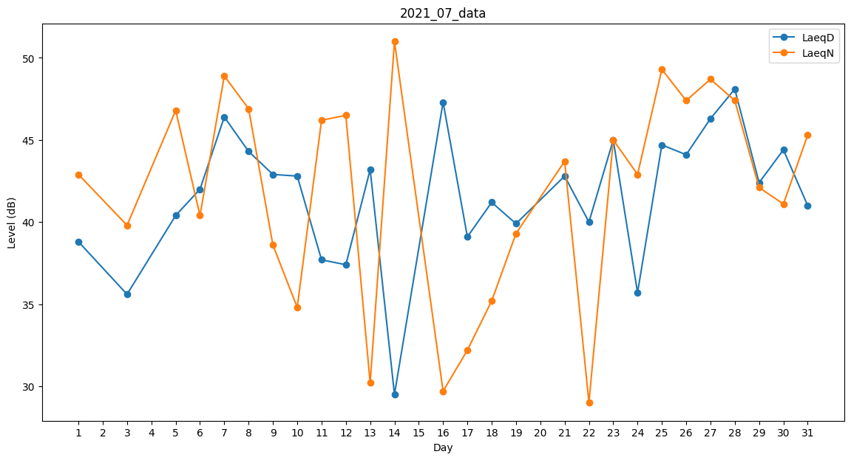
Day | LaeqD | LaeqN
1 | 38.8 | 42.9
2 | 0 | 43.3
3 | 35.6 | 39.8
4 | 0 | 37.4
5 | 40.4 | 46.8
6 | 42 | 40.4
7 | 46.4 | 48.9
8 | 44.3 | 46.9
9 | 42.9 | 38.6
10 | 42.8 | 34.8
11 | 37.7 | 46.2
12 | 37.4 | 46.5
13 | 43.2 | 30.2
14 | 29.5 | 51
15 | 42.6 | 0
16 | 47.3 | 29.7
17 | 39.1 | 32.2
18 | 41.2 | 35.2
19 | 39.9 | 39.3
20 | 40.1 | 0
21 | 42.8 | 43.7
22 | 40 | 29
23 | 45 | 45
24 | 35.7 | 42.9
25 | 44.7 | 49.3
26 | 44.1 | 47.4
27 | 46.3 | 48.7
28 | 48.1 | 47.4
29 | 42.4 | 42.1
30 | 44.4 | 41.1
31 | 41 | 45.3

